Kriterier
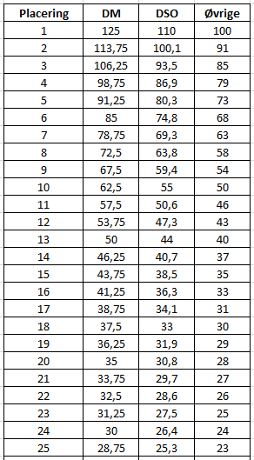
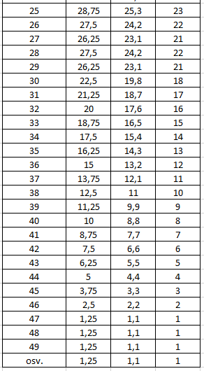
Kriterier for EM senior hold 2023 ranglisten:

Kun spillere, der er fuldgyldige medlemmer af en dansk DGU medlemsklub, registreres.
De 5 bedste resultater tæller.
Der skal deltages i minimum 4 turneringer.
Der skal være spillet min. 5 runder efter 1. juni i ovenstående turneringer.
Point tildeles efter placering i den respektive turneringskolonne (se følgende side)
Point opnået af spillere, der ikke er berettiget til registering (eks. udenlandske spillere) udgår - dvs. lavere placerede spillere bevarer den oprindelige placering.
Ved delte turneringsplaceringer deles pointsummen for de respektive placeringer.
Ved delt pointsum på ranglisten afgøres indbyrdes placering ved højeste antal point i en enkelt turnering.
Er dette fortsat lige, så gælder den højeste sammenlagte pointsum i de to bedste turneringer, osv.

13-14. maj Senior Elite Tour 1, Rold Skov
20-21 maj Ledreborg Senior Challenge
27-28. maj SEGAF Open, Sct. Knuds
3-4. juni Senior Elite Tour 2, Møn
24-25 juni Furesø Senior Open
13-15. juli Danish Senior Open, Lübker
4-6. aug DM Senior, Frederikshavn

